informacje
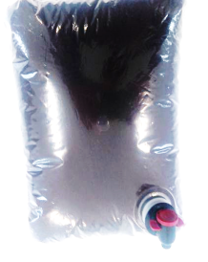
Mieszanka paszowa uzupełniająca o dużej zawartości witamin i składników mineralnych na zaburzenia układu pokarmowego

 | Grupa zwierząt: | Drób

Skład mieszanki | Forma: | Ekstrakt
Korzeń szczawiu kędzierzawego (15%)
Ziele pięciornika kurzego (15%) | Termin ważności: | 12 miesiące
Ziele szałwii (10%)
Ziele krwiścigu (10%) | Dawkowanie: | Zalecane stężenie 1% (2l środka w 100l wody)
Ziele rdestu ptasiego (10%)
Owoce jarzębiny (10%) | Zalety stosowania:
Kłącze rdestu wężownika (10%) | Stabilizuje mikroflorę jelit i ogranicza występowanie biegunek
Liść maliny (5%)
Kora dębu (10%) | Zwiększa kondycję młodych ptaków
Zołędzie (5%)
 | Zmniejsza liczbę upadków

 | Dostarcza składników mineralnych i witamin

 | 15% | 15
Ziele pięciornika kurzego (15%) | 15% | 15
Ziele szałwii (10%) | 10% | 10
Ziele krwiścigu (10%) | 10% | 10
Ziele rdestu ptasiego (10%) | 10% | 10
Owoce jarzębiny (10%) | 10% | 10
Kłącze rdestu wężownika (10%) | 10% | 10
Liść maliny (5%) | 5% | 5
Kora dębu (10%) | 10% | 10
Zołędzie (5%) | 5% | 5

